家电
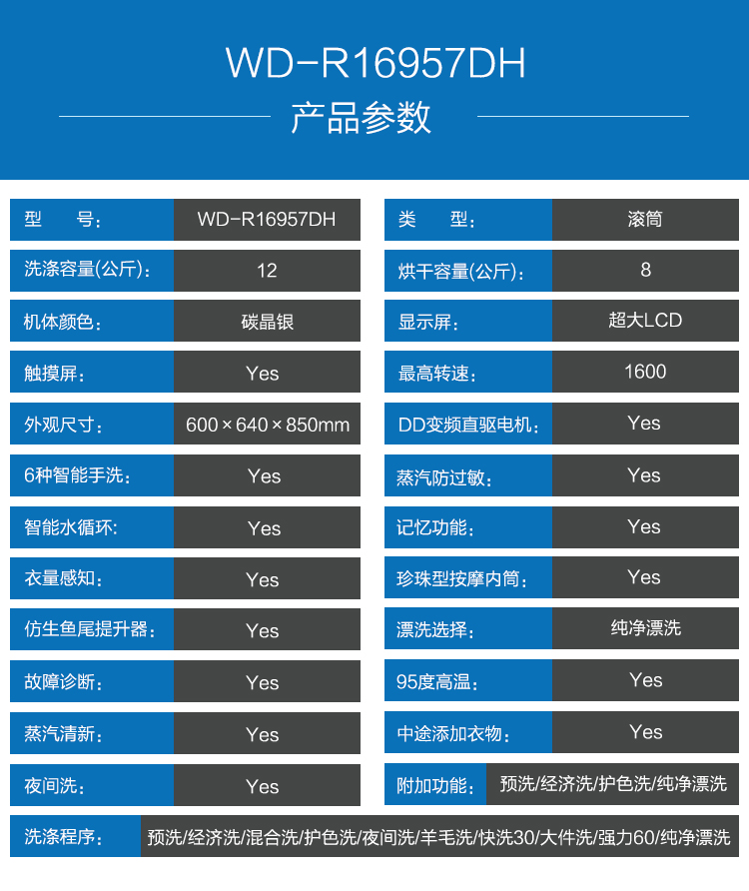
 |  | 计划 |  |  | 实际
大类 | 小类 | 单价 | 数量 | 总价 | 单价 | 数量 | 总价 | 备注
家电 | 客厅投影仪 | 5799 | 1 | 5799 | 4768.8 | 1 | 4769 | 明基w1070+
家电 | 回音壁 |  |  |  | 1620 | 1 | 1620
家电 | 燃气灶、油烟机 | 3780 | 1 | 3780 | 5889 | 1 | 5889 | 方太jq22ts+hc26be
家电 | 洗碗机 | 4799 | 1 | 4799 | 4300 | 1 | 4300 | 西门子SN53E531TI
家电 | 电饭煲 | 269 | 1 | 269 | 0 | 1 | 0 | 象印（中信）
家电 | 燃气热水器 | 3199 | 1 | 3199 | 3300 | 1 | 3471 | 能率
家电 | 壁挂洗衣机 |  |  |  |  | 1 | 3299
家电 | 冰箱 | 4290 | 1 | 4290 | 4290 | 1 | 4199 | 西门子KG28UA230C | SN55M531TI
家电 | 电动幕布 | 1050 | 1 | 1050 | 1299 | 1 | 1299 | 画框幕
家电 | 净水器 | 999 | 1 | 999 | 1944 | 1 | 1944 | 小米
家电 | 洗衣机 | 2840 | 1 | 1999 | 5099 | 1 | 5099 | 海尔
家电 | 客厅电视机 | 5499 | 1 | 5499 | 0 | 1 | 0 | 夏普LCD-60LX565A
家电 | 主卧电视机 | 3299 | 1 | 3299 | 5000 | 1 | 5000 | 夏普 LCD-50V3A
家电 |  |  |  | 0 |  |  | 0
家电 |  |  |  | 0 |  |  | 0
家电 |  |  |  | 0 |  |  | 0
总计 |  |  |  | 34982 |  |  | 40889
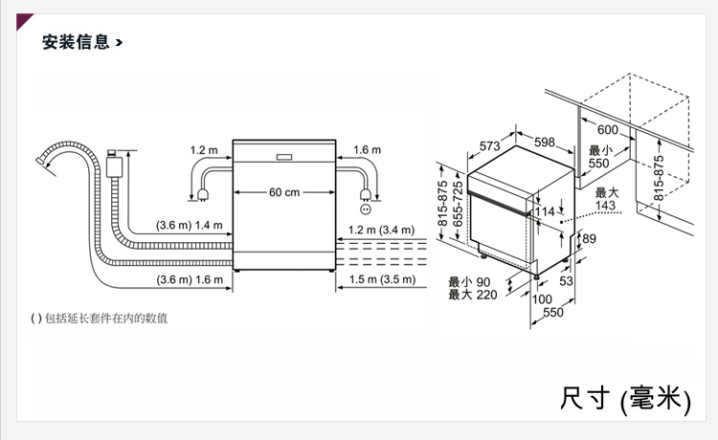
已购买 |  |  |  |  |  |  | 35889

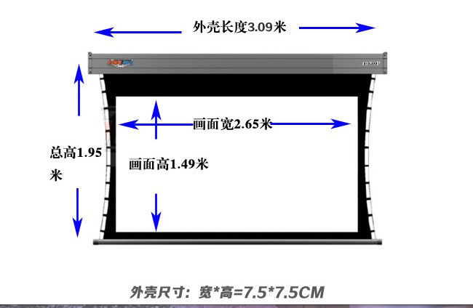

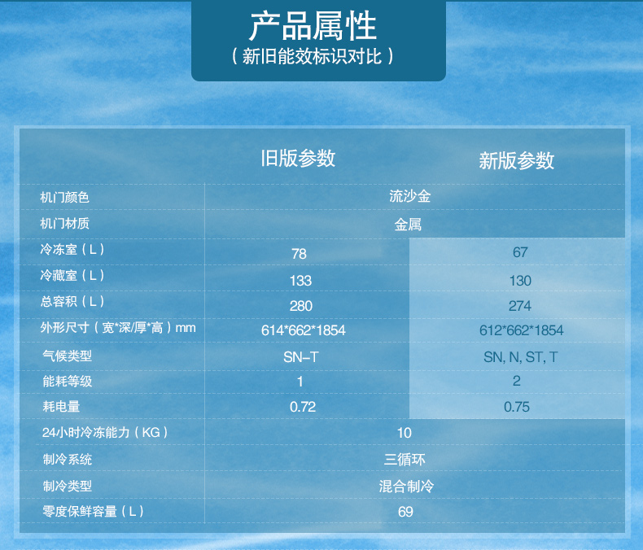
 | 西门子KG28UA230C | 4290
 |  |  |  |  |  |  |  |  | 4099
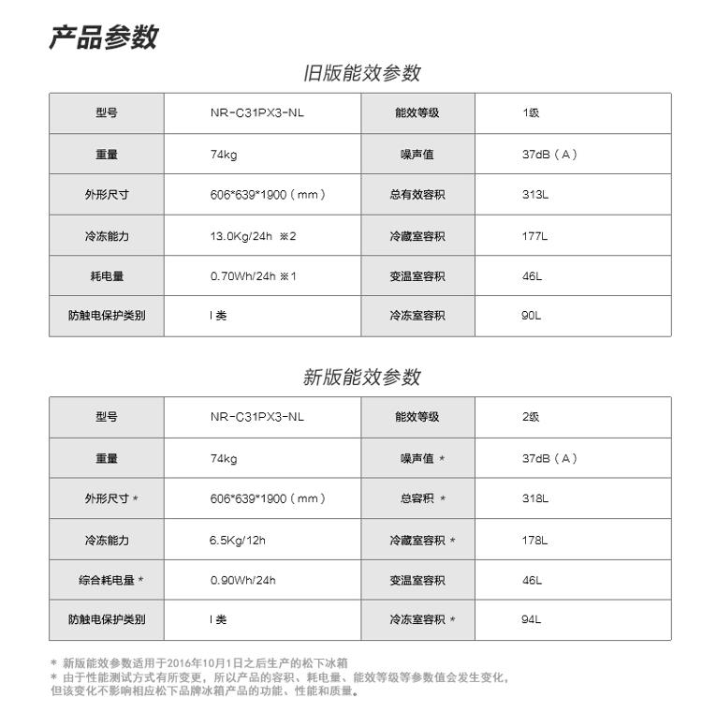

LG | WD-R16957DH | 7090

家具
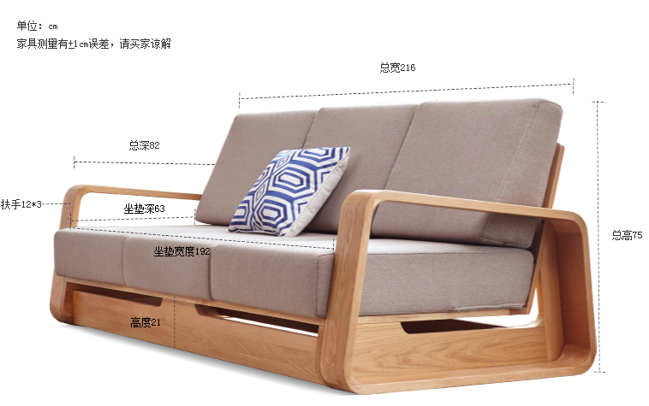
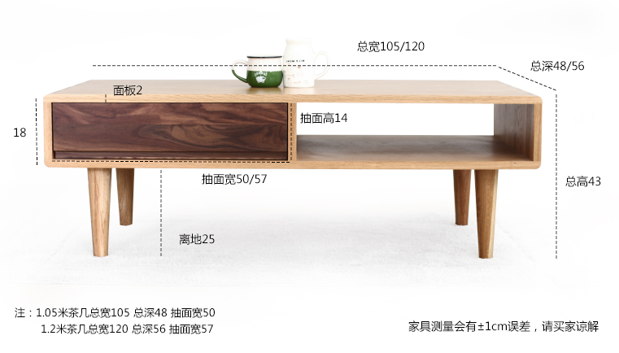
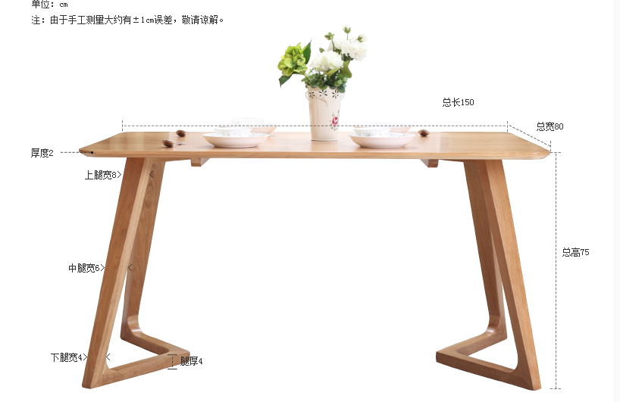
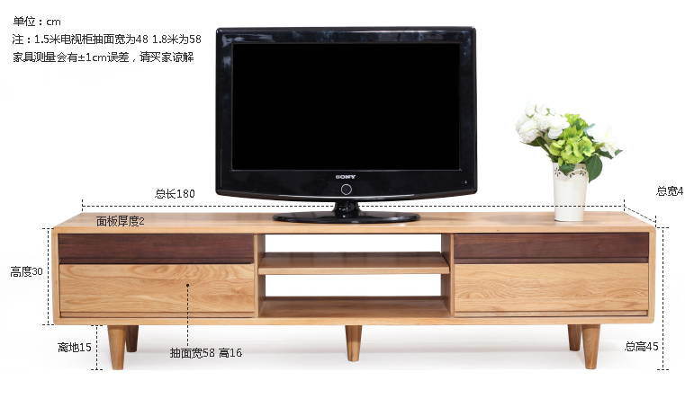
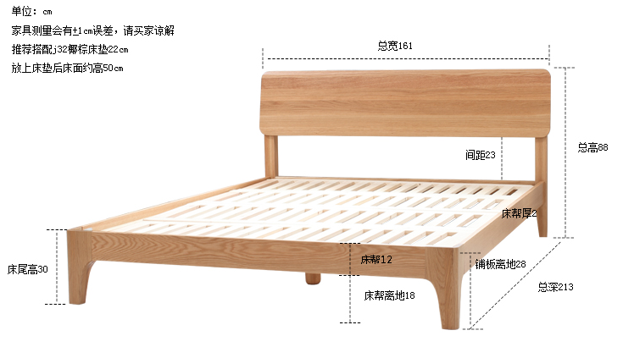
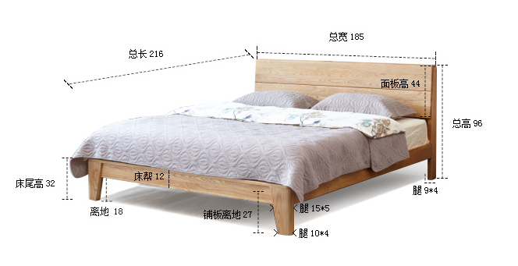
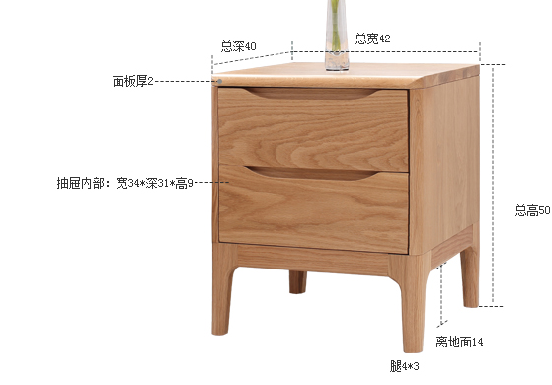
 |  | 计划 |  |  | 实际
大类 | 小类 | 单价 | 数量 | 总价 | 单价 | 数量 | 总价 | 备注
家具 | 三人沙发 | 6344 | 1 | 6344 | 4019 | 1 | 4019
家具 | 客厅电视柜 | 1720 | 1 | 1720 | 2162.83 | 1 | 2162.83
家具 | 茶几 | 2300 | 1 | 2300 | 1441.99 | 1 | 1441.99
家具 | 角几 | 430 | 1 | 430 | 360.42 | 1 | 360.42
家具 | 餐桌 | 1700 | 1 | 1490 | 1459 | 1 | 1459 | 1.5米
家具 | 餐椅 | 440 | 4 | 1760 | 374.73 | 6 | 2248.38
家具 | 主卧床+床头柜 | 3755 | 1 | 3755 | 3107 | 1 | 3107 | 1.5米
家具 | 次卧床 | 2520 | 1 | 2520 | 2159 | 1 | 2159 | 1.5米
家具 | 床头柜 | 690 | 4 | 2760 | 588.19 | 2 | 1176.38
家具 | 书桌 |  |  | 0 | 975 | 1 | 975
家具 | 五斗柜 |  |  | 0 | 2149 | 1 | 1800
家具 | 隔板+挂钩 |  |  |  |  |  | 583

总计 |  |  |  | 23079 |  |  | 21492
已购买 |  |  |  | 23079 |  |  | 21492

